風險等級評估評分基準
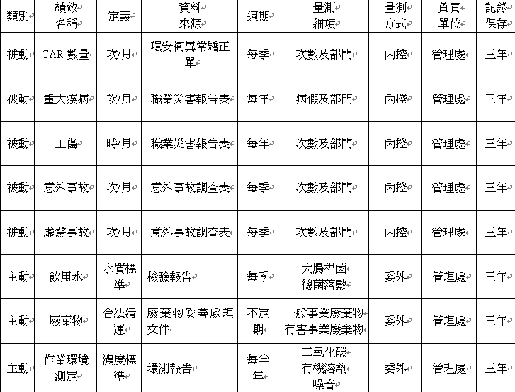
6.1: 風險/機會等級評估評分基礎

1) 關注度/發生率/不足程度：
 | 等級 | 關注度
 | 高 | 每月都會關注的議題
 | 中 | 約一季(半年)關注一次的議題
 | 低 | 約一年才關注一次的議題

 | 等級 | 發生率
 | 高 | 每日/週/批都會發生。
 | 中 | 約一個月到半年發生一次。
 | 低 | 約一年才發生一次。

 | 等級 | 不足//有利程度
 | 高 | 規範/技術/能力不足，常常造成最終產品/活動/服務/環境異常//足可發揮重大效益。
 | 中 | 規範/技術/能力不足，可能會造成最終產品/活動/服務/環境異常//尚可發揮普通效益。
 | 低 | 規範/技術/能力不足，不會造成最終產品/活動/服務/環境異常//僅需補強少許效益。

2) 衝擊度：
 | 等級 | 衝擊度(負面)//(正面)
 | 高 | 造成客戶抽單，訂單流失、停工//對公司營運、聲譽會有極佳效益。
 | 中 | 造成客戶訂單下降、減少、開罰// 對公司營運、聲譽會有助益。
 | 低 | 不影響客戶下單、受利害關係人管制//對公司營運聲譽會有微小助益。

3) 風險/機會等級矩陣：
 | 衝擊度 | 低 | 中 | 高
 | 風險等級
 | 關注度/發生率/不足程度

N
N
N
N
N
N
N
N
N
N
N
N
N
N
N
Y
Y
Y
Y
Y
Y
Y
Y
Y
Y
Y
Y
Y
Y
Y
Y
Y
Y
Y
Y
 | 低 | 低 | 低 | 中
 | 中 | 低 | 中 | 高
 | 高 | 中 | 高 | 高
4)重大議題判定： | a)經風險等級矩陣判定為高者，即為重大議題(高風險)/機會
 | b)在利害相關者要求與期望中轉為守規義務者得不進行風險分析，即為重大議題(高風險)

